2022_09_data
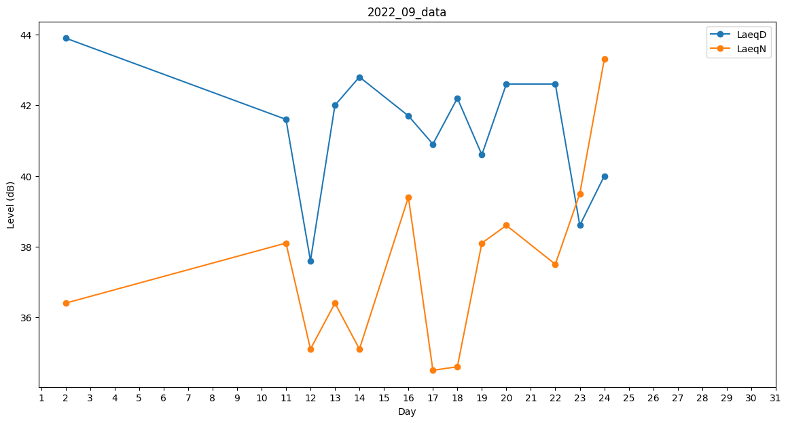
Day | LaeqD | LaeqN
1 | 41.6 | 0
2 | 43.9 | 36.4
3 | 0 | 0
4 | 0 | 0
5 | 0 | 0
6 | 0 | 0
7 | 0 | 0
8 | 0 | 0
9 | 0 | 0
10 | 0 | 34.5
11 | 41.6 | 38.1
12 | 37.6 | 35.1
13 | 42 | 36.4
14 | 42.8 | 35.1
15 | 42 | 0
16 | 41.7 | 39.4
17 | 40.9 | 34.5
18 | 42.2 | 34.6
19 | 40.6 | 38.1
20 | 42.6 | 38.6
21 | 39.7 | 0
22 | 42.6 | 37.5
23 | 38.6 | 39.5
24 | 40 | 43.3
25 | 0 | 0
26 | 34.9 | 0
27 | 0 | 0
28 | 39.9 | 0
29 | 41.1 | 0
30 | 34.5 | 0

